SIMULADOR ORÇAMENTÁRIO I
Selecione a Categoria do Campus | Avançado

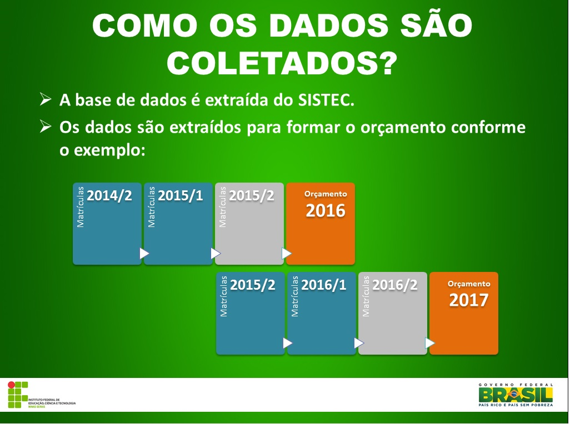
Dados do ciclo |  | DTC | CHMD | CHA | FECH | MECHDA | MP
Número de vagas (alunos matriculados em curso) | 40 | 1064 | 0.1504 | 54.8872 | 0.0686 | 2.7444 | 4.1165
Carga horária do curso | 160
Data de início do curso | 2017-02-01
Data final do curso | 2019-12-31
Peso (vide aba Pesos de cursos) | 1.00
Curso na modalidade EAD? | Não
O curso é na área de agropecuária? | Sim

Valores anuais
Orçamento aproximado refente ao curso por ano | R$ 1,256.34
Valor do piso mínimo de seu campus | R$ 454,804.45

Para cursos que excedem um ano, como cursos superiores, técnicos, etc, o cálculo do orçamento aproximado, considera que o ciclo compreende todo o período analisado pela Matriz CONIF. A figura ao lado demonstra (na cor azul) quais períodos são considerados no cálculo do orçamento anual (cor laranja). O segundo semestre de um ano e o primeiro semestre do ano seguinte, resultarão no orçamento do ano subsequente a este último.

